Data
Usuar. | Nombre completo | Clasificación de destino | Relación |  |  | Advanced | Core | Self-Service
ACACERES | CACERES ROJAS ALEX FELIPE | GB Advanced Use | 2/9 | ACTIVOS | 2025-12-22 | 1 | 0 | 0 | COPR_ALL
AGARCIA | GARCIA VALENZUELA ALBERTO FELIPE | GB Advanced Use | 1/15 | ACTIVOS | 2025-12-23 | 1 | 0 | 0 | DMPP_ALL
AMORALES | MORALES SOLAR ANAHIS ANGELICA | GB Advanced Use | 1/16 | ACTIVOS | 2025-12-23 | 1 | 0 | 0 | DMPP_ALL
AMUZIO | MUZIO QUINTEROS ANGEL ALBERTO | GB Advanced Use | 1/4 | ACTIVOS | 2025-12-23 | 1 | 0 | 0
ASANCHEZ | ANTONIA PAZ SANCHEZ FISCHER | GB Advanced Use | 2/9 | ACTIVOS | 2025-12-22 | 1 | 0 | 0 | COPR_ALL
BBOSS | BENJAMIN BOSS | GB Advanced Use | 3/20 | ACTIVOS | 2025-12-23 | 1 | 0 | 0
BDUQUE | BAYRON DUQUE NAVARRO | GB Advanced Use | 1/13 | ACTIVOS | 2025-12-23 | 1 | 0 | 0 | DMPP_ALL
CCHACON | CHACON ARAVENA CARLA ALEXANDRA | GB Advanced Use | 1/17 | ACTIVOS | 2025-12-23 | 1 | 0 | 0
CHAEGER | HAEGER SEPULVEDA CAMILA PATRICIA | GB Advanced Use | 4/17 | ACTIVOS | 2025-12-22 | 1 | 0 | 0
CSILVA | SILVA ORTIZ CAROLINA ANDREA | GB Advanced Use | 7/19 | ACTIVOS | 2025-12-23 | 1 | 0 | 0
CSOTO | SOTO SANCHEZ CATALINA HAYDEE | GB Advanced Use | 2/18 | ACTIVOS | 2025-12-23 | 1 | 0 | 0 | REVISAR - CATALOGOS EXTRAÑOS
CVARGAS | VARGAS CIFUENTES CHARLOTTE JUDITH | GB Advanced Use | 1/13 | ACTIVOS | 2025-12-23 | 1 | 0 | 0 | DMPP_ALL
CZUNIGA | ZUNIGA CUADRADO CHRISTIAN MARCELO | GB Advanced Use | 1/8 | ACTIVOS | 2025-12-22 | 1 | 0 | 0
DMARTINEZ | MARTINEZ MAULEN DIEGO RAUL | GB Advanced Use | 3/24 | ACTIVOS | 2025-12-23 | 1 | 0 | 0
EAYALA | AYALA ALFARO EDITH VIVIANA | GB Advanced Use | 1/30 | ACTIVOS | 2025-12-16 | 1 | 0 | 0 | DMPP_ALL
EDUQUE | DUQUE HERNANDEZ EMA YOLANDA | GB Advanced Use | 2/31 | ACTIVOS | 2025-12-23 | 1 | 0 | 0 | SAP_ESH
FNANCUCHEO | NANCUCHEO GARAY FRANCISCO ANDRES | GB Advanced Use | 3/23 | ACTIVOS | 2025-12-23 | 1 | 0 | 0
FSAINTEMARIE | SAINTE-MARIE FELIPE | GB Advanced Use | 23/76 | ACTIVOS | 2025-12-23 | 1 | 0 | 0
FTRONCOSO | TRONCOSO ARENAS FRANCISCA PRISCILLA | GB Advanced Use | 1/13 | ACTIVOS | 2025-12-23 | 1 | 0 | 0 | DMPP_ALL
FVALDERRAMA | VALDERRAMA SCHALCHLI FERNANDA ROCIO | GB Advanced Use | 2/8 | ACTIVOS | 2025-12-22 | 1 | 0 | 0 | COPR_ALL
GCALFIN | CALFIN LLANQUINAO GREGORIO JOEL | GB Advanced Use | 4/9 | ACTIVOS | 2025-12-23 | 1 | 0 | 0
IBRISSO | BRISSO IGNACIO | GB Advanced Use | 3/15 | ACTIVOS | 2025-12-23 | 1 | 0 | 0
IESPINOZA | IGNACIO ESPINOZA | GB Advanced Use | 2/23 | ACTIVOS | 2025-12-23 | 1 | 0 | 0 | VIS SD ALL (CORREGIR) - ELIMINAR DMLO
IGARCIA | ISIDORA PAZ GARCIA HENRIQUEZ | GB Advanced Use | 1/4 | ACTIVOS | 2025-12-23 | 1 | 0 | 0
JCANALES | JOAN CANALES | GB Advanced Use | 2/31 | ACTIVOS | 2025-12-23 | 1 | 0 | 0 | SAP_ESH
JGUZMAN | GUZMAN SEVERINO JESSICA MARIELA | GB Advanced Use | 1/16 | ACTIVOS | 2025-12-23 | 1 | 0 | 0 | DMPP_ALL
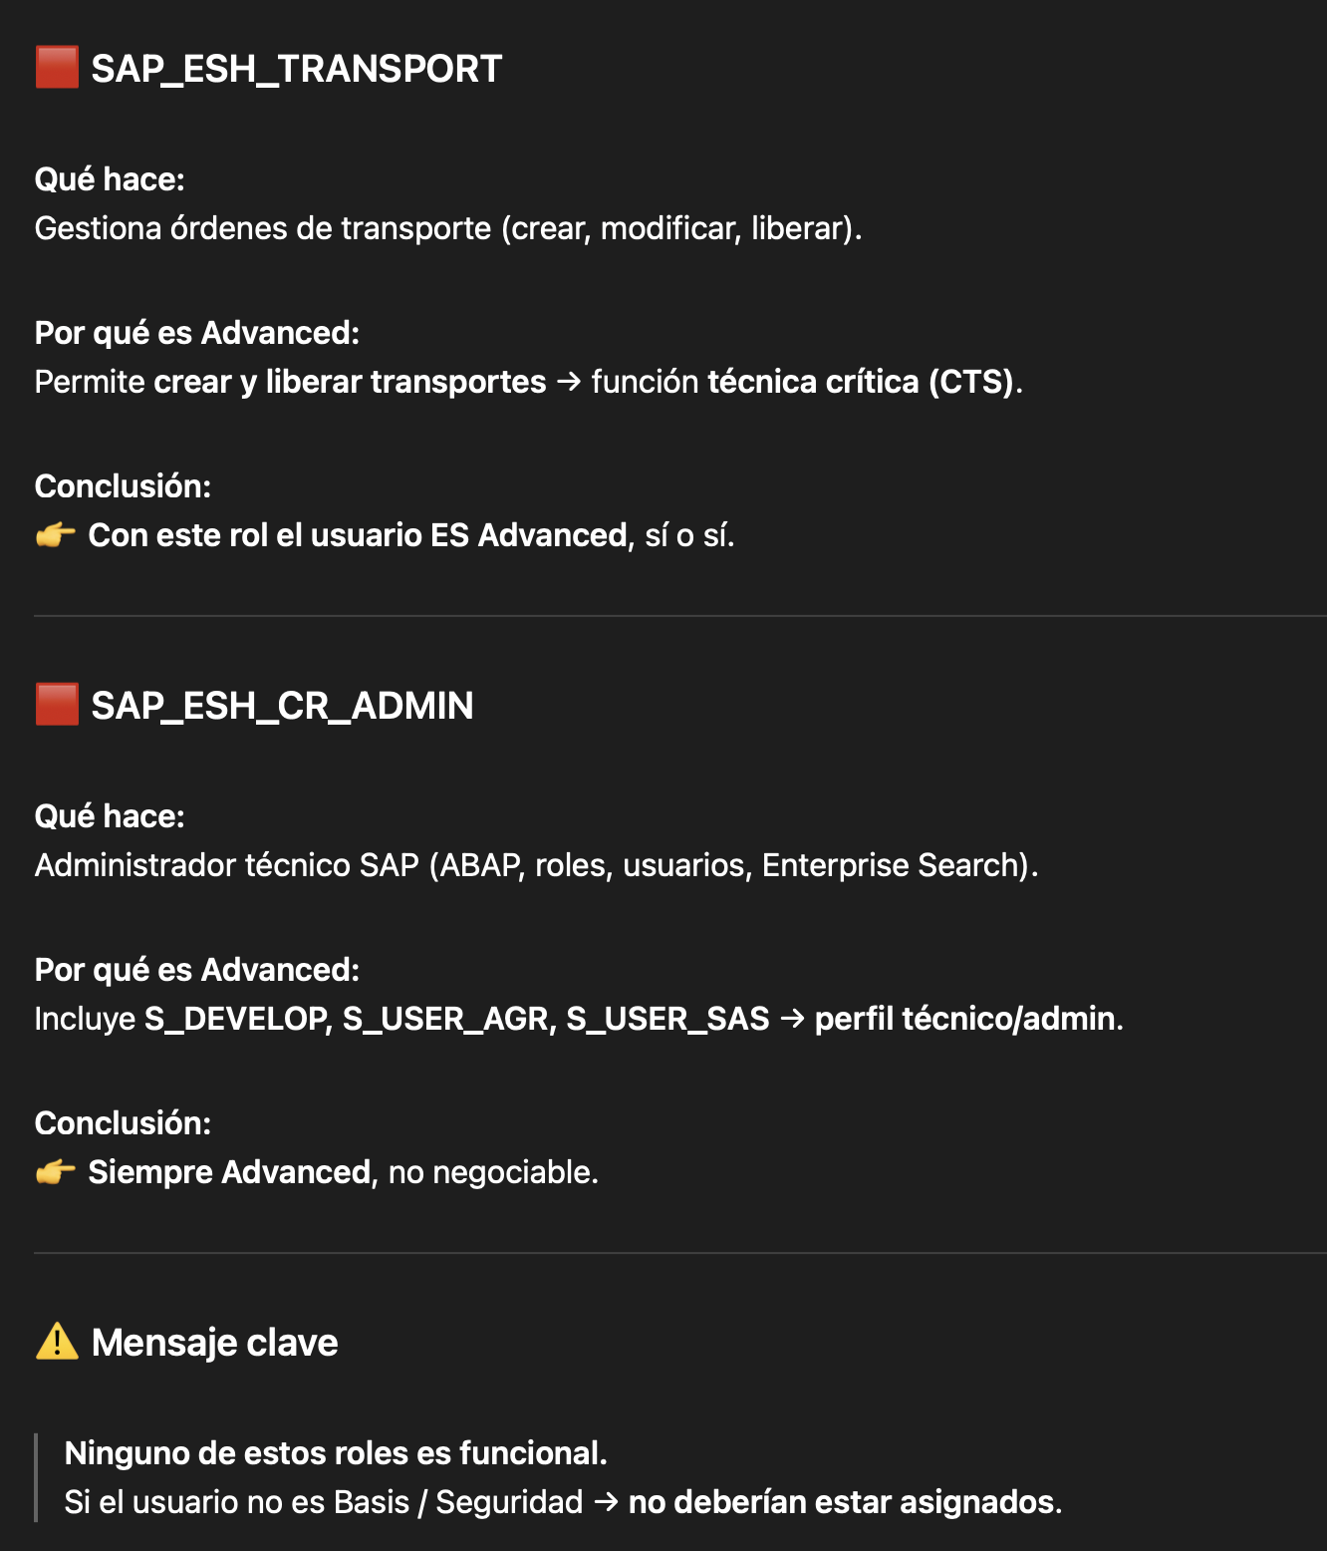
JGUZMANG | JOSÉ TOMÁS GUZMÁN GARCÍA HUIDOBRO | GB Advanced Use | 1/2 | ACTIVOS | 2025-12-17 | 1 | 0 | 0
JRODRIGUEZ | JUAN PABLO RODRIGUEZ MELLA | GB Advanced Use | 1/17 | ACTIVOS | 2025-12-12 | 1 | 0 | 0
JSERER | SERER SANCHEZ JAIME ESTEBAN | GB Advanced Use | 1/15 | ACTIVOS | 2025-12-22 | 1 | 0 | 0 | DMPP_ALL
JVARGAS | VARGAS TRAVER JORGE ANTONIO | GB Advanced Use | 10/24 | ACTIVOS | 2025-12-23 | 1 | 0 | 0
KGONZALEZ | GONZALEZ CARO KARINA ANDREA | GB Advanced Use | 2/28 | ACTIVOS | 2025-12-23 | 1 | 0 | 0 | SAP_ESH
KKRETSCHMER | KRETSCHMER SORUCO KONRAD | GB Advanced Use | 22/74 | ACTIVOS | 2025-12-23 | 1 | 0 | 0
LASTETE | ASTETE TORRES LAURA ESTER | GB Advanced Use | 2/28 | ACTIVOS | 2025-12-22 | 1 | 0 | 0 | SAP_ESH
LDELAPAZ | LUCAS ANDRES DE LA PAZ CASADO | GB Advanced Use | 1/4 | ACTIVOS | 2025-12-23 | 1 | 0 | 0
MCHANILAO | MARIA SANDRA LUISA CHANILAO TORRES | GB Advanced Use | 2/36 | ACTIVOS | 2025-12-23 | 1 | 0 | 0 | SAP_ESH
MMARGOTH | MARCELA ESPERANZA MARGOTH OYARCE CARRASCO | GB Advanced Use | 7/19 | ACTIVOS | 2025-12-23 | 1 | 0 | 0
MMORALES | MORALES INOSTROZA MANUEL ALEJANDRO | GB Advanced Use | 5/27 | ACTIVOS | 2025-12-22 | 1 | 0 | 0
NDIAZP | DIAZ PINTO NATALIA VIOLETA | GB Advanced Use | 1/13 | ACTIVOS | 2025-12-23 | 1 | 0 | 0 | DMPP_ALL
NIRRIBARRA | NICOL IRRIBARRA | GB Advanced Use | 2/27 | ACTIVOS | 2025-12-23 | 1 | 0 | 0 | SAP_ESH
NPANGUI | PANGUI MARCHANT NICOLE JACQUELINE | GB Advanced Use | 3/26 | ACTIVOS | 2025-12-22 | 1 | 0 | 0
NTAMBLEY | TAMBLEY VIGNES NICOLAS FELIPE | GB Advanced Use | 5/41 | ACTIVOS | 2025-12-23 | 1 | 0 | 0
NVERA | VERA PARRAGUEZ NICOLAS RENIER | GB Advanced Use | 4/5 | ACTIVOS | 2025-12-23 | 1 | 0 | 0
OTORRES | TORRES PENARANDA ORLANDO JOSE | GB Advanced Use | 2/23 | ACTIVOS | 2025-12-23 | 1 | 0 | 0 | SAP_ESH
PARRATIA | ARRATIA NEIRA PATRICIO RODRIGO | GB Advanced Use | 14/32 | ACTIVOS | 2025-12-19 | 1 | 0 | 0
PLIRA | LIRA PROUST PABLO ESTEBAN | GB Advanced Use | 22/78 | ACTIVOS | 2025-12-23 | 1 | 0 | 0
PS4_ADMIN | PS4_ADMIN | GB Advanced Use | 7/7 | EXTERNOS | 2025-12-23 | 1 | 0 | 0
RDIAZ | ROSARIO DIAZ-DELRIO ABARCA | GB Advanced Use | 5/38 | ACTIVOS | 2025-12-23 | 1 | 0 | 0
RZUE | ZUE PAREDES RAFAEL EDUARDO | GB Advanced Use | 3/25 | ACTIVOS | 2025-12-19 | 1 | 0 | 0
S_INTEGRACIO | Reporte SAP | GB Advanced Use | 2/3 | TECNICOS | 2025-11-12 | 1 | 0 | 0
SBROCKWAY | BROCKWAY MALDONADO SCARLETH ARACELY | GB Advanced Use | 3/8 | ACTIVOS | 2025-12-23 | 1 | 0 | 0
SESPINOZA | ESPINOZA HENRIQUEZ SEBASTIAN ALEJANDRO | GB Advanced Use | 3/20 | ACTIVOS | 2025-12-23 | 1 | 0 | 0
SFUENZALIDA | FUENZALIDA PAVEZ SABRINA ALEJANDRA | GB Advanced Use | 1/16 | ACTIVOS | 2025-12-22 | 1 | 0 | 0 | DMPP_ALL
SGAETE | SERGIO GAETE MANTERO | GB Advanced Use | 2/3 | EXTERNOS | 2025-12-23 | 1 | 0 | 0
TESCALONA | ESCALONA ORDENES TANIA EDTIH | GB Advanced Use | 2/27 | ACTIVOS | 2025-12-19 | 1 | 0 | 0 | SAP_ESH
TFUENTES | FUENTES OLGUIN TIARE ALEJANDRA | GB Advanced Use | 4/9 | ACTIVOS | 2025-12-23 | 1 | 0 | 0
TIBANEZ | IBANEZ MAUNA TAMARA ALEJANDRA | GB Advanced Use | 3/25 | ACTIVOS | 2025-12-23 | 1 | 0 | 0
VSANGUINETTI | SANGUINETTI SAEZ VALERIA | GB Advanced Use | 2/28 | ACTIVOS | 2025-12-23 | 1 | 0 | 0 | SAP_ESH

